Native
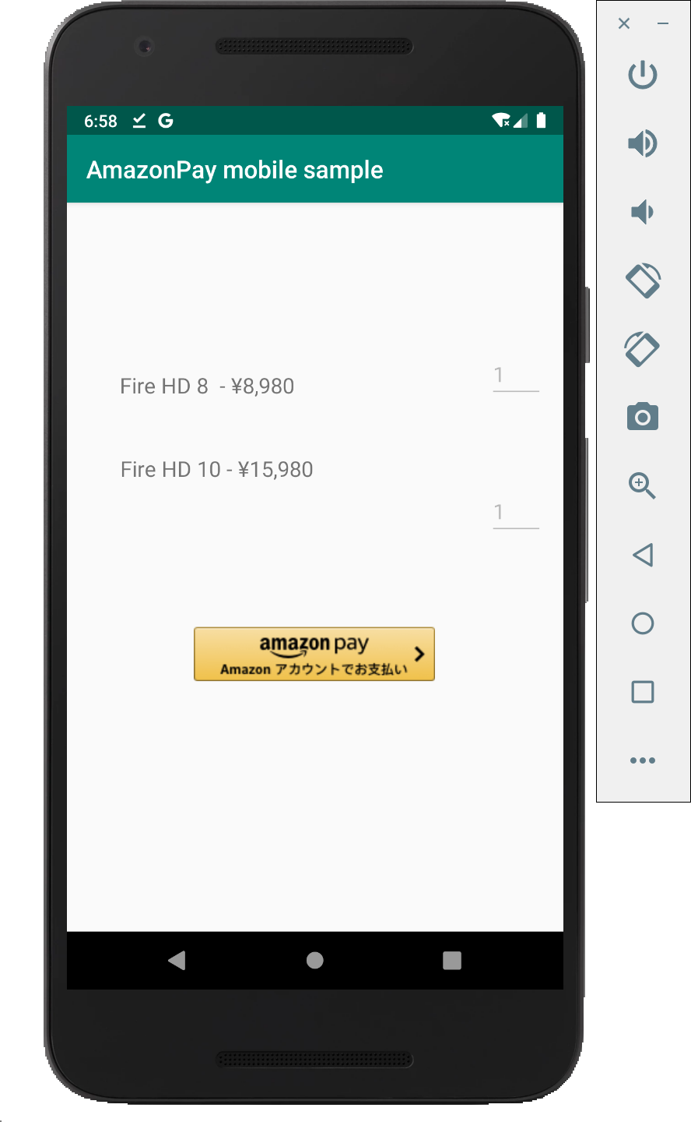
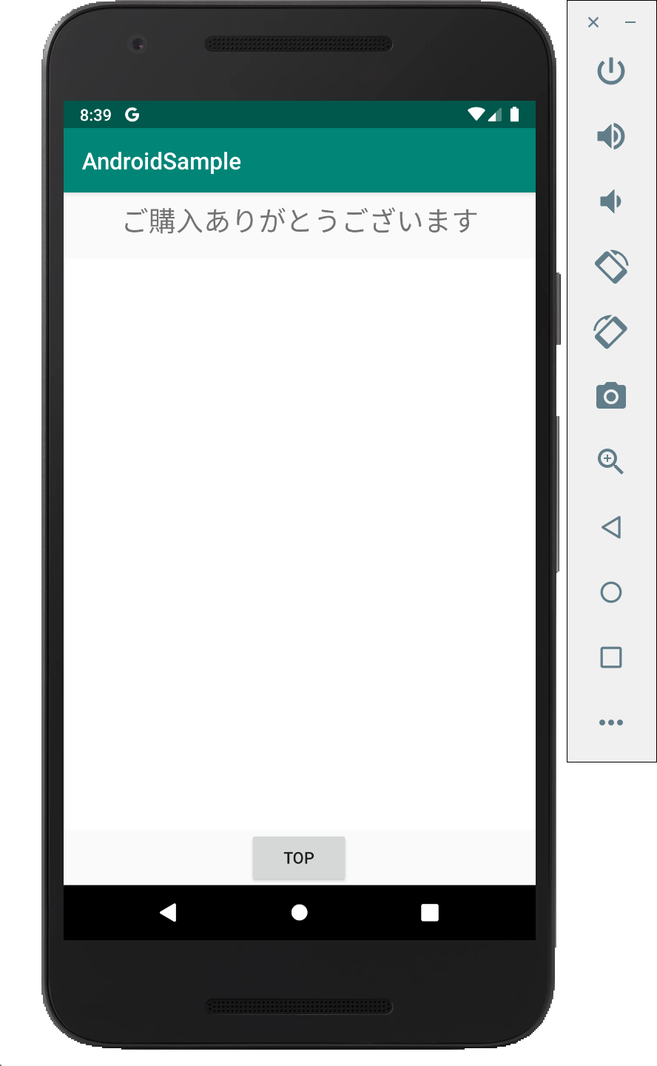
N | Login画面 |  |  |  |  |  |  |  | Login後画面
A
T
I
V
E
ようこそ、
甘存 一平さん
A
P
P

古いtoken, 新しいtokenの両方を受け取る。
古いtokenと、アプリが保持していたtokenが一致しなければ、エラーとする。
Cache取得・更新には新しいtokenを使う。

Cacheをコピーして、新しくtokenを発行し直して登録する。
以後の受注情報の更新は、この新しく発行したtokenに対して行う。

 |  | 擬似AmazonPayボタン
 |  | をClick

 |  |  |  |  |  |  |  | tokenを付与して
 |  |  |  |  |  |  |  | intentを送信
Chrome Custome Tabs

取得したtokenはアプリ側に保持する。
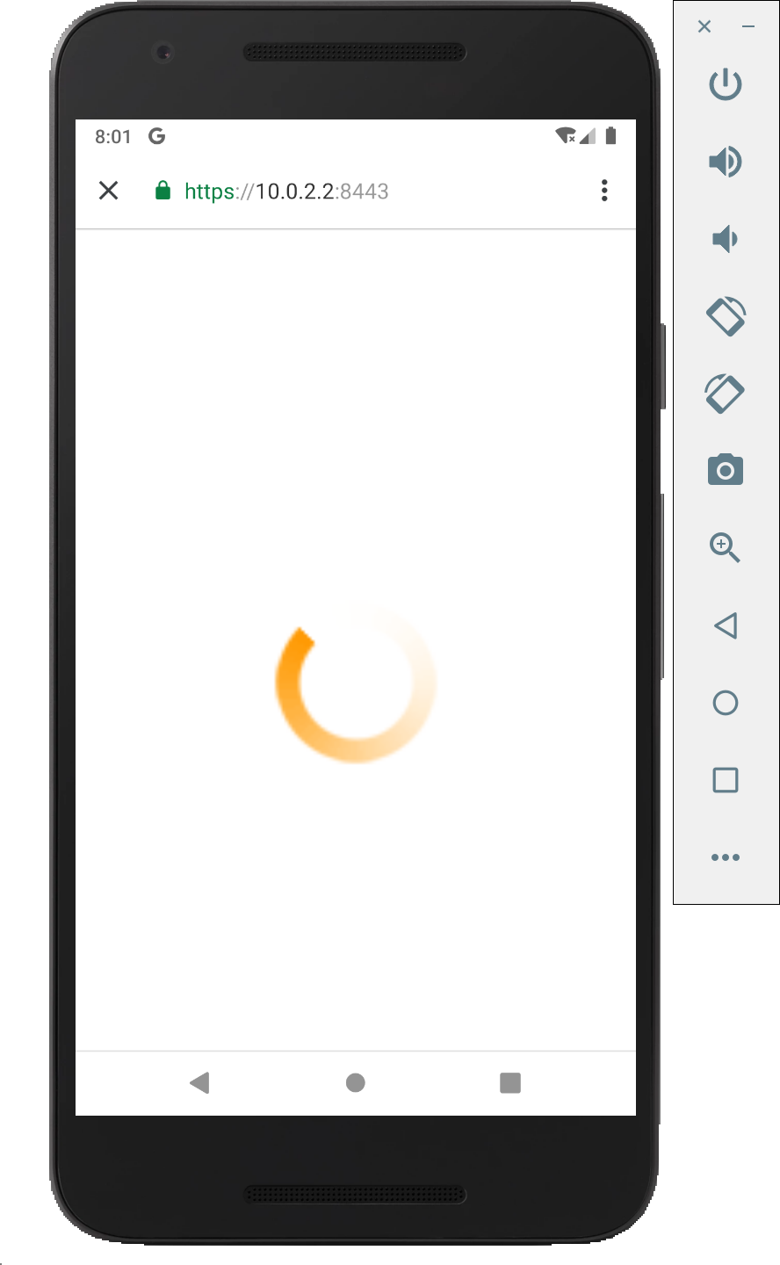
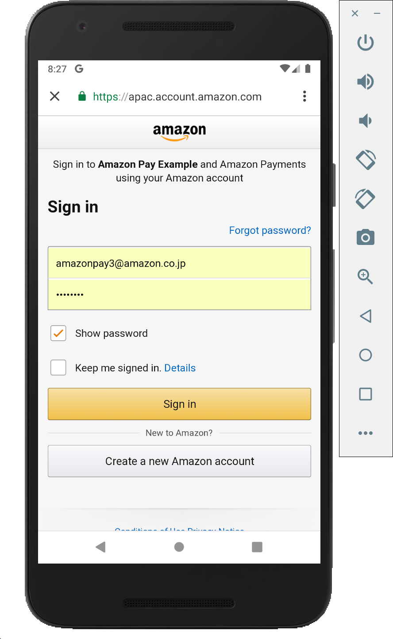
B
R
O | Login後情報保存用
W | にCacheを登録し、
S | tokenを取得
E
R

Amazon Login 画面表示処理
 |  |  |  |  | redirect to: ①
S |  |  | 裏で本物のAmazonPayボタンを | Amazon Pay認証 |  |  | AccessToken, 郵便番号、
E |  |  | 読み込み、redirect先(①とする) |  |  |  | 氏名、電話番号等を取得
Login後情報取得画面表示処理
R |  |  | を指定して、自動的にClick。
Login後情報取得処理
V
Login後情報保存処理
E
R

 |  |  |  |  |  | Cacheに保存 |  |  |  | Cacheを取得

Database
&
Cache

WebView
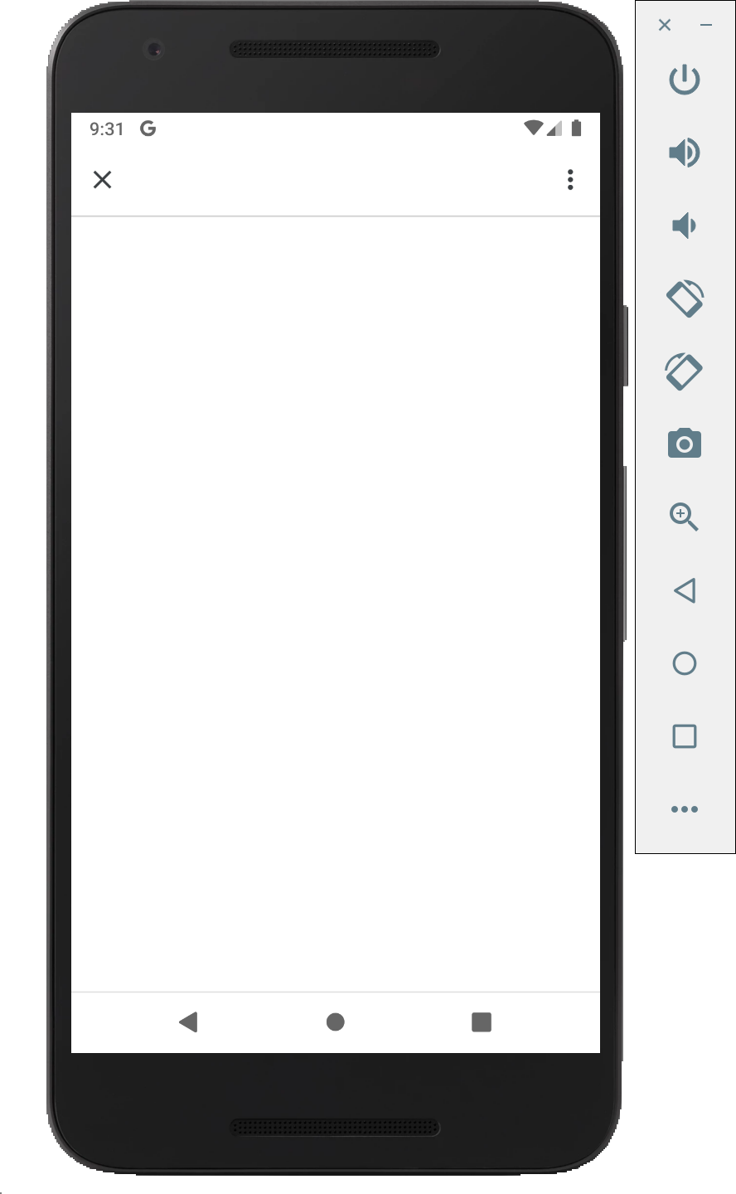
N |  |  | 購入フロー起動Activity |  |  |  |  |  |  | Login後画面起動Activity
A
T
I
V
E

A
P
P
取得したtokenはアプリ側に保持する。
古いtoken, 新しいtokenの両方を受け取る。
古いtokenと、アプリが保持していたtokenが一致しなければ、エラーとする。
Cache取得・更新には新しいtokenを使う。

Cacheをコピーして、新しくtokenを発行し直して登録する。
以後の受注情報の更新は、この新しく発行したtokenに対して行う。

Chrome Custome Tabs
 |  |  |  |  |  |  |  |  | tokenを付与して
 |  |  |  |  |  |  |  |  | intentを送信
 | Login画面 |  |  |  |  |  |  |  |  |  | Login後画面
WebView
WebView

ようこそ、
甘存 一平さん
B
R
O |  | 擬似AmazonPayボタン
W |  | をClickして、
S |  | intentを送信
E
R

Amazon Login 画面表示処理
 |  |  |  |  |  | redirect to: ①
S |  |  |  | 裏で本物のAmazonPayボタンを | Amazon Pay認証 |  |  | AccessToken, 郵便番号、
E |  |  |  | 読み込み、redirect先(①とする) |  |  |  | 氏名、電話番号等を取得
Login後情報取得画面表示処理
R | Login後情報保存用 |  |  | を指定して、自動的にClick。
V | にCacheを登録し、
Login後情報保存処理
Login後情報取得処理
E | tokenを取得
R

 |  |  |  |  |  |  |  |  |  |  | Cacheを取得
 |  |  |  |  |  |  | Cacheに保存

Database
&
Cache

